Plan1
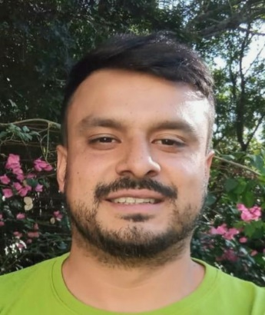


 |  |  | Ficha Cadastral
 |  |  | 2021-07-13
(19) 99750 9362

Nome Completo: Abner Carlos de Lima
Idade: 31 anos (22/09/1989) |  | Fumante: Não |  |  | Estado Civil: União Estável
RG: 44.942.633-6 |  | Data Expedição: 10/08/2016
Naturalidade: Campinas - SP |  | CPF: 364.576.828-98
Pis: 207.39035.457.03 |  | Carteira nº: 85801 |  |  | Série: 310-SP
Endereço: Rua Dom Oscar Romero |  | N°: 62
Bairro: Novo Campos Eliseos |  | Cidade: Campinas
Tempo de Residência: 1 ano ( Casa da Mãe ) |  | Filhos: 02 (02/13 anos)
Escolaridade: Ensino médio completo |  | Saúde: Ótima |  |  | Religião: Cristão
Cônjuge: Pamela Trindade Luiz |  | Profissão: Doméstica/Cozinheira

Cargo Desejado: Caseiro / Motorista
Habilitação: Sim | Categoria: A [X] B [X] OUTRAS [] |  |  | Veículo Próprio: Sim
Pretensão Salarial: R$ 3.000,00 |  | Último Salário: R$ 2.550,00
Disponibilidade para dormir: Sim
Disponível aos Sábados: Sim
Obs: Excelente referencia do profissional , cuida muito bem do Jardim , responsavel , solicito , pessoa muito facil de lidar ,
faz pequenas manutenção de eletrica na casa , reparos de encanamento , pinturas , jardim , piscinas, animais , .
Tem transporte próprio

 | REFERÊNCIA PROFISSIONAL (último trabalhos)

1° - Nome: Maira Cardi |  | Local de Trabalho: Cond. Villagio Visconde do Itamaraca - Valinhos
Telefones: (11) 94856 4323 (Elis governanta) |  | Periodo: 25/08/2020 a atual
Cargo: Caseiro ( Vai e volta ) |  | Obs: Saindo por falta de registro
Tarefas exercidas: Cuida de tudo na area externa da casa, Jardim geral , limpa e faz a manutenção da piscina ,
Faz trabalhos de motorista quando necessário, faz hortas , faz orçamentos de mão de obra quando necessario e cuida do lago e das carpas
Cuida das galinhas dangola , da garça ,

2° - Nome: Junior Trindade |  | Local de Trabalho: Chacara Jd Icarai - Campinas
Telefones: (19) 99546 0861 |  | Periodo: 11/02/2020 a 18/08/2020
Cargo: Caseiro |  | Obs: Saiu por proposta de trabalho melhor
Tarefas exercidas: Trabalhava em chacara de eventos , fazia td na area externa , jardim , piscina , manutenções em geral , pinturas

3° - Nome: Rafael Osti |  | Local de Trabalho: Chacara Monte Sião - MG
Telefones: (35) 99250 7778 |  | Periodo: Fev/2019 a Jan/2020
Cargo: Free lance de Jardineiro e piscineiro |  | Obs: Saiu quando se mudou para Campinas
Tarefas exercidas:

4° - Nome: Rafael Osti |  | Local de Trabalho: Monte Sião - MG
Telefones: (35) 99250 7778 |  | Periodo: 01/09/2018 a 05/02/2020
Cargo: Tecelão |  | Obs: Saiu em razão de mudança para Campinas
Tarefas exercidas: Trabalhava na area de produção de roupas ( Maquina computadorizada )

